Hoja1
Gestión de Issues - CHOUCAIR ACADEMY

Id | Componente | Caso de Prueba | Descripción | Dato(s) de Prueba | Evidencias | Estado | Fecha de detección | Detectado por | Tipo | Impacto | Prioridad | Etapa | Fecha solución
GI_001 | Matricular en nuevo curso | CP_004 | No se visulizó el mensaje en color verde: "Matrícula exitosa" Una vez dado Click al botón Matricularme se redirige automáticamente a la página del curso de AUTOMATIZACIÓN | Código de matrícula: QW2R4F | 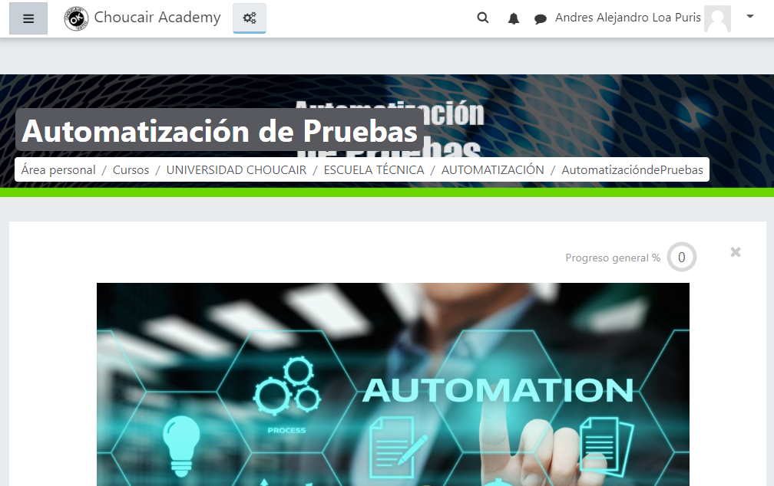 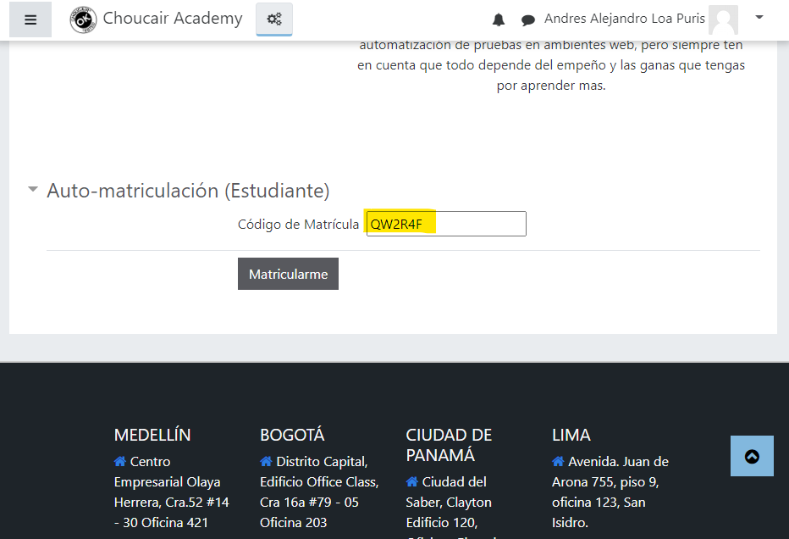 | Nuevo | 2022-08-11 | Andres Alejandro Loa Puris | Error | 2 | 1 | Construcción | Pendiente

